界面&功能
界面相关 |  |  |  |  | 功能规则

 | 功能入口
 | 主界面点击功能按钮打开。
 | 主界面【当前为示例】
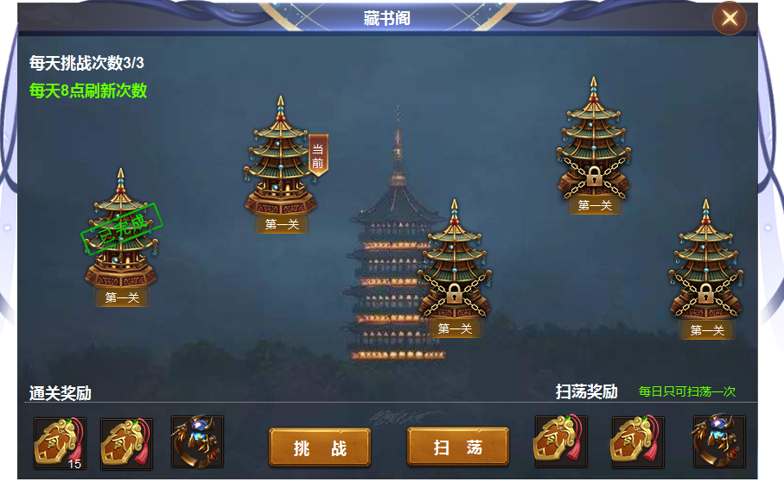
1

7
2
 |  | 1 | 标题 |  | 1 | 界面
 |  | 2 | 背景原画 |  |  | ▶ | 主界面点击藏书阁图标打开。
 |  | 3 | 关卡 |  |  | ▶ | 首次打开界面，位置停留在当前关卡，界面只显示五个关卡，不会左右移动。
3
 |  |  | ▶ | 塔型图标及选中状态，已完成图标。锁形标记 |  |  | 闯完五关后，页面切出后面五关，最后五关结束后，页面不用变化。
 |  | 4 | 通关奖励字体，奖励底框 |  | 2 | 原画背景
 |  | 5 | 挑战按钮 |  | 3 | 关卡详情
 |  | 6 | 扫荡奖励字体及道具底框 |  |  | ▶ | 当前关卡默认出现选中状态，已完成的显示已完成，未解锁的显示锁形标记
 |  |  |  |  |  |  | 点击已完成的关卡提示：已完成当前关卡，点击未解锁的显示：未解锁关卡
 |  |  |  |  | 4 | 通关奖励
 |  |  |  |  |  | ▶ | 显示当前关卡通关奖励。
 |  |  |  |  | 5 | 按钮
 |  |  |  |  |  | ▶ | 点击挑战按钮，可以挑战当前关卡，次数不足时提示：每日次数不足
 |  |  |  |  |  |  | 全部通关后，点击按钮，显示已全部通关
4
6
 |  |  |  |  |  | ▶ | 点击扫荡按钮，即可对已通关的层数进行扫荡，奖励单独配置。
 |  |  |  |  |  |  | 只可扫荡一次，次数不足时提示：每日次数不足
5
 |  |  |  |  | 6 | 扫荡奖励
 |  |  |  |  | 7 | 显示每日挑战次数，每日刷新时间

表格结构
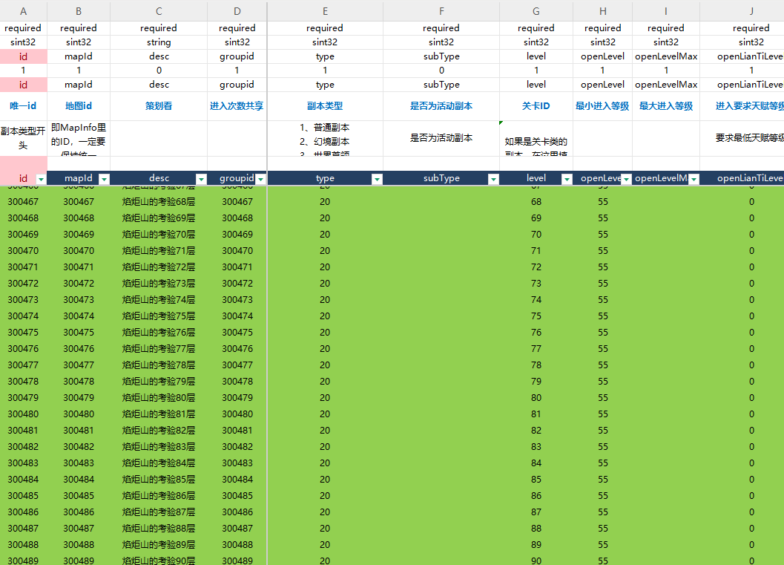
表结构设计

 | instance

参考图
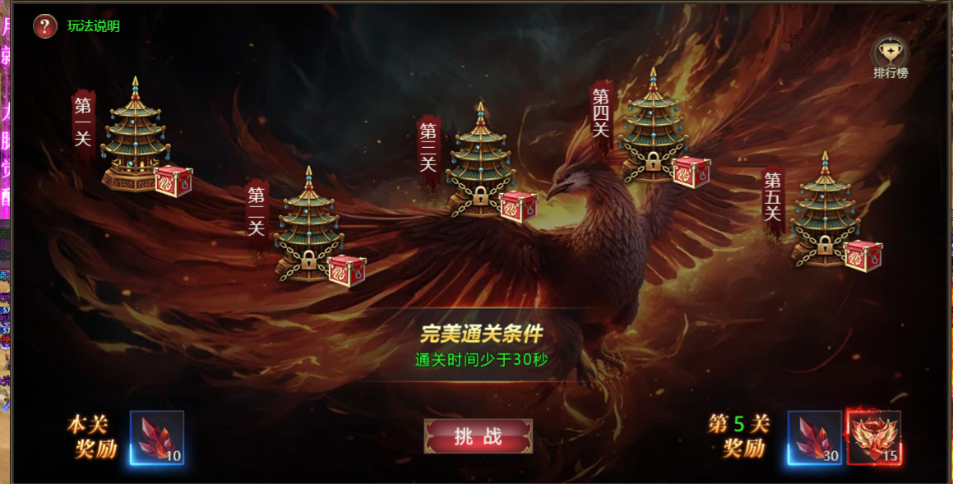
参考图

 | XXXXXXXX界面

